Додаток_3
Додаток №3 до Запиту
 | Форма цінової пропозиції

(Назва Учасника), надає свою пропозицію щодо участі у закупівлі Наборів для добровільних пожежних команд (обладнання)
Відомості про підприємство |  |  |  | Повне найменування учасника – суб’єкта господарювання
 |  |  |  | Ідентифікаційний код за ЄДРПОУ або реєстраційний номер облікової картки платника податків
 |  |  |  | Реквізити (адреса - юридична та фактична, телефон, факс, телефон для контактів, e-mail, розрахунковий рахунок)
Відомості про особу (осіб), які уповноважені представляти інтереси Учасника |  |  |  | Прізвище, ім’я, по батькові, посада, контактний телефон

№ з/п | Технічні характеристики та опис |  |  |  |  |  | Од. виміру | Кількість | Ціна, за одиницю, (з урахуванням всіх податків і зборів) * | Вартість, грн., (з урахуванням всіх податків і зборів) *

 | Запит** |  |  |  | Пропозиція
 | Назва Приклад візуалізації та брендування |  | Характеристики | Вимоги щодо якості (документи якості, які необхідно подати) | Назва (вказати модель, торгову марку) Візуалізація | Характеристики (вказати виробника, параметри та характеристики продукції)
1 | 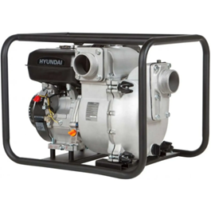 Пожежна мотопомпа |  | Призначенння Для перекачування та подачі води, у тому числі забрудненої рідини з домішками, під час виконання аварійно-рятувальних робіт, ліквідації пожеж, відкачування води з підтоплених територій, приміщень, колодязів, траншей та інших об’єктів. Має бути оснащена надійним бензиновим двигуном з верхнім розміщенням клапанів, що забезпечує стабільну та тривалу роботу з підвищеним моторесурсом. Конструкція обладнання передбачає міцну металеву раму для захисту основних вузлів і зручного транспортування, а корпус - робоче колесо та дифузор розраховані на безперервну експлуатацію під час роботи із забрудненою водою та рідинами з механічними домішками. Параметри роботи: Висота напору не менше 25 м; Глибина всмоктування не менше 7 м; Діаметр всмоктувального та нагнітального патрубків не менше 80 мм; Діаметр частинок, що перекачуються не більше 25 мм; Продуктивність не менше 800 л/хв; Продуктивність при номінальному напорі (20 м) – не менше 600 л/хв; Тривалість автономної роботи не менше 2 год; Тип рідини, що перекачується — вода та забруднена вода з механічними домішками; Маса обладнання не менше 55 кг; Матеріал робочого колеса (крильчатки) — чавун або високоміцний зносостійкий чавун; Тип ущільнення валу насоса — механічне (торцеве). Характеристики двигуна: Об'єм двигуна не менше 270 см³; Об'єм масляного картера не менше 0,6 л; Об'єм паливного баку не менше 5 л; Потужність не менше 9 к.с. / 6,6 кВт; Тип двигуна — одноциліндровий, чотиритактний, OHV, повітряного охолодження; Тип палива — бензин; Тип запуску — ручний стартер або електростартер. Вимоги до брендування: Наліпка прямокутна, яка розміщена на обладнанні Розмір: 100х50 мм - 1 шт.; Матеріал: біла самоклеюча плівка на вініловій основі (тип Oracal або еквівалент з аналогічними характеристиками адгезії). Нанесення: логотип ТЧХУ та напис під ним: "За підтримки Українського Червоного Хреста" Фарбовість: 2+0; Тип друку: УФ-друк або екосольвентний друк високої якості. Наклейка має бути нанесена на к | 1.1. Технічний паспорт на кінцевий товар та/або Паспорт якості товару; 1.2. Гарантійний талон на 1 рік або відповідно моторесурсу товару. |  |  | шт. | 1 |  | 0.00

2 | 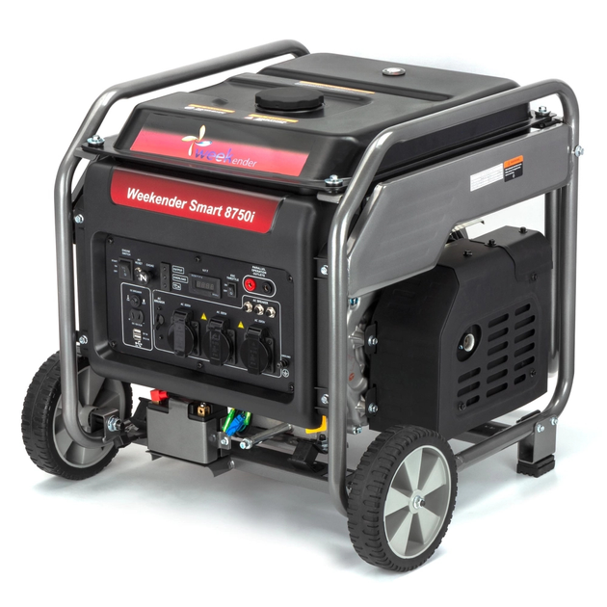 Електростанція пересувна трифазна потужністю до 10 КВт |  | Призначення Пересувна трифазна електростанція призначена для забезпечення автономного електроживлення під час проведення аварійно-рятувальних, пожежно-тактичних, будівельно-монтажних та технічних робіт у польових умовах, а також у місцях відсутності або нестабільності стаціонарного електропостачання. Технічні характеристики: Номінальна електрична потужність: не менше 7 кВт; Максимальна електрична потужність: не менше 9 кВт; Тип генератора: трифазний, 400 В / 50 Гц; Вид палива: бензин; Об’єм паливного бака: не менше 20 л; Час автономної роботи при номінальному навантаженні: не більше 10 годин; Розхід палива при номінальному навантаженні: не більше 3,5 л/год; Система пуску: електричний стартер із резервним акумулятором та ручний стартер; Рівень шуму: не більше 80 дБ на відстані 7 м; Вага електростанції: не більше 100 кг; Габарити (Д×Ш×В): не більше 725 × 595 × 580 мм; Система охолодження: повітряна; Захист генератора: від перевантаження та короткого замикання; Панель керування: захищена від пилу та вологи, клас захисту не менше IP54; Можливість підключення споживачів: трифазних і однофазних до номінальної потужності генератора. Вимоги до брендування: Наліпка прямокутна, яка розміщена на обладнанні Розмір: 100х50 мм - 1 шт.; Матеріал: біла самоклеюча плівка на вініловій основі (тип Oracal або еквівалент з аналогічними характеристиками адгезії). Нанесення: логотип ТЧХУ та напис під ним: "За підтримки Українського Червоного Хреста" Фарбовість: 2+0; Тип друку: УФ-друк або екосольвентний друк високої якості. Наклейка має бути нанесена на кожну одиницю обладнання. | 2.1. Технічний паспорт на кінцевий товар та/або Паспорт якості товару; 2.2. Гарантійний талон на 1 рік або відповідно моторесурсу товару. |  |  | шт. | 1 |  | 0.00

3 | 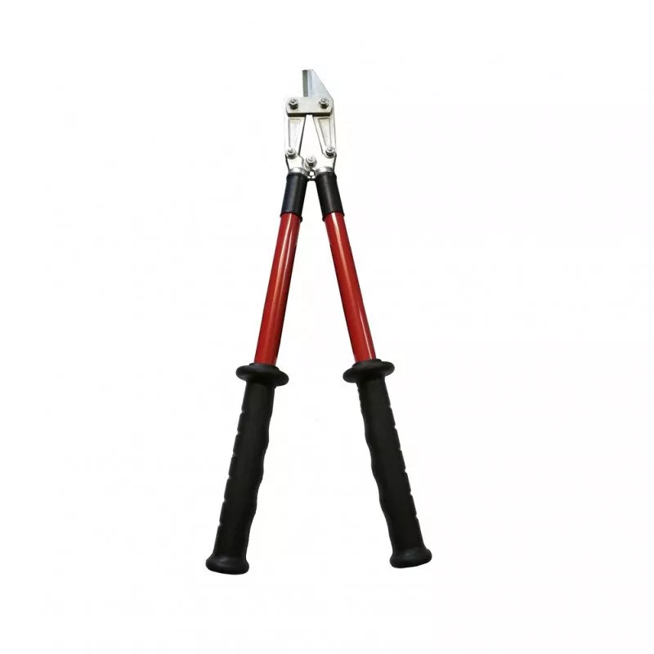 Ножиці для різки електродів |  | Призначення Для безпечного різання кабелів і провідників під час виконання аварійно-рятувальних, електротехнічних та ремонтних робіт в електроустановках під напругою, а також у знеструмлених мережах. Інструмент використовується для різання провідників з кольорових металів (мідь, алюміній), у тому числі з емалевою, паперовою або полімерною ізоляцією, включаючи багатошарову, та забезпечує захист користувача від ураження електричним струмом під час виконання робіт. Технічні характеристики: Максимальний діаметр перерізаного проводу (мідь, алюміній): до 10 мм; Максимальний діаметр перерізаного сталевого дроту (сталь 3): до 6 мм; Не призначені для різання броньованих кабелів або сталевих тросів; Робоча напруга: до 1000 В змінного / до 1500 В постійного струму; Робоча температура навколишнього середовища: від –25°C до +50°C. Матеріали: Робоча частина: легована інструментальна сталь з антикорозійним оцинкуванням; Рукоятки: армований склопластик з багатошаровою діелектричною ізоляцією, що забезпечує підвищену електробезпеку та механічну міцність. Конструктивні вимоги: Рукоятки повинні забезпечувати зручний хват та надійну ізоляцію; Конструкція повинна виключати пробої та пошкодження ізоляційного покриття під час експлуатації; Усі металеві частини мають бути оцинковані або покриті антикорозійним шаром. | 3.1. Технічний паспорт на кінцевий товар / Паспорт якості товару; 3.2. Копія сертифікату щодо проходження електричного випробування на діелектричну міцність згідно з вимогами ДСТУ EN 60900:2018 або еквівалентного міжнародного стандарту. |  |  | шт. | 1 |  | 0.00
4 | 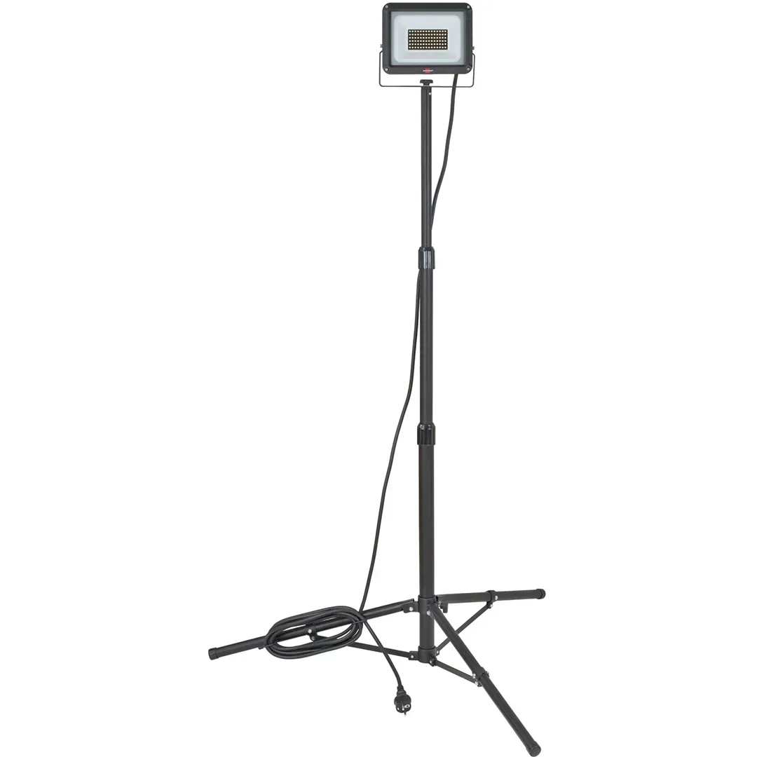 Освітлювальна установка |  | Переносний складний світлодіодний прожектор з телескопічною стійкою та комбінованим живленням Призначення Для освітлення робочих зон під час проведення аварійно-рятувальних, будівельних, ремонтних та технічних робіт у польових та стаціонарних умовах. Технічні характеристики: Тип світильника: складний переносний LED прожектор зі стійкою; Світловий потік: не менше 5000 лм; Режими роботи: не менше 3 режимів яскравості (100% / 30% / 10% або еквівалент) Кольорова температура світла: не менше двох режимів (близько 4000K та 6500–7000K) Кут освітлення: не менше 120°; Дальність освітлення: не менше 90 м; Тип джерела світла: світлодіоди (LED), не гірше SMD типу Живлення Тип живлення - комбінований: Від мережі змінного струму (AC); Від вбудованого акумулятора; Тип акумулятора: літій-іонний; Напруга акумулятора: 7,2–7,4 В ; Ємність акумулятора: не менше 4000 мА·год; Час роботи від акумулятора: - максимальний режим — не менше 1 години; - середній режим — не менше 2,5 годин; - мінімальний режим — не менше 5 годин; Час зарядки: до 6 годин; Можливість роботи під час підключення до мережі: обов’язково; Конструктивні характеристики Матеріал корпусу: алюміній та ударостійкий пластик (ABS або еквівалент); Конструкція: складна, з можливістю компактного транспортування; Регулювання висоти: в межах не менше 96–180 см; Кількість опор: не менше 3 (тринога); Регулювання напрямку світла: - поворот по горизонталі — до 360°; - поворот по вертикалі — не менше 90°; Наявність ручки для транспортування: обов’язково; Наявність системи фіксації кабелю: бажано; Кабель та підключення: Довжина кабелю живлення: не менше 5 м; Тип кабелю: не гірше H05RN-F або еквівалент; Габарити та транспортування Компактні розміри у складеному стані Можливість швидкого монтажу без додаткових інструментів: обов’язково; Ступінь захисту: не нижче IP54; Стійкість до механічних впливів — корпус має забезпечувати захист від ударів та падінь у польових умовах. | 4.1. Технічний паспорт на кінцевий товар та/або Паспорт якості товару. |  |  | шт. | 1 |  | 0.00

5 | 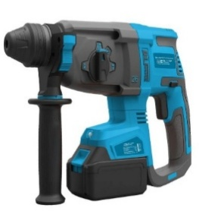 Комплект електроінструменту (перфератор) |  | Перфоратор акумуляторний безщітковий підвищеної потужності Призначення Для виконання монтажних, ремонтних, будівельно-технічних та демонтажних робіт, зокрема свердління та свердління з ударом у бетоні, цеглі, камені та інших будівельних матеріалах. Технічні характеристики: Тип інструменту - перфоратор акумуляторний безщітковий (brushless); Тип патрона - SDS-Plus; Кількість режимів роботи — не менше 3 (свердління / свердління з ударом / довбання або еквівалент) Максимальний діаметр свердління в бетоні — не менше 26 мм Максимальна енергія удару — не менше 2,5 Дж Частота ударів — не менше 5000 уд/хв Частота обертання — не менше 1200 об/хв Живлення Тип живлення — акумуляторний Напруга акумулятора — не менше 20 В (або еквівалент 18 В класу) Тип акумулятора — літій-іонний Ємність акумулятора — не менше 4 А·год Конструктивні характеристики Конструкція — посилена, для виконання робіт підвищеної складності Наявність антивібраційної системи або еквівалент — бажано Підсвічування робочої зони (LED) — обов’язково Захист від пилу — обов’язково (вбудовані фільтри або еквівалент) Додаткова рукоятка — обов’язково Обмежувач глибини свердління — бажано Вага інструменту — не більше 6,5 кг Комплектація: Перфоратор акумуляторний Акумулятори — не менше 2 шт. Зарядний пристрій Кейс (чемодан) для транспортування та зберігання Інструкція з експлуатації Додаткові вимоги Інструмент повинен бути готовий до роботи одразу після постачання Всі комплектуючі мають бути сумісні між собою. | 5.1. Технічний паспорт на кінцевий товар та/або Паспорт якості товару; 5.2. Гарантійний талон на 1 рік або відповідно моторесурсу товару. |  |  | комплект | 1 |  | 0.00

6 | 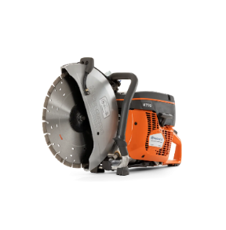 Бензоріз |  | Бензоріз Призначення Для різання бетону, асфальту, каменю, металу та інших твердих матеріалів під час виконання аварійно-рятувальних, пожежно-тактичних, ремонтних і будівельних робіт, зокрема під час ліквідації наслідків надзвичайних ситуацій. Інструмент забезпечує можливість швидкого та ефективного розкриття конструкцій, демонтажу перешкод, створення технологічних отворів і доступу до постраждалих, а також придатний для експлуатації у польових умовах, на відкритому повітрі та в умовах інтенсивного використання. Технічні характеристики: Тип інструмента — бензоріз (ручна бензинова відрізна машина); Потужність двигуна — не менше 3,5 кВт (4,5 к.с.); Робочий об’єм двигуна — не менше 70 см³; Частота обертання двигуна — не менше 9000 об./хв; Тип запуску — ручний стартер; Об’єм паливного бака — не менше 1 л; Діаметр відрізного диска — 350–400 мм; Максимальна глибина різу — не менше 120 мм; Тип палива — бензин; Наявність системи подачі води — обов’язково (для мокрого різання); Тип приводу диска — ремінний; Наявність системи зниження вібрації — обов’язково; Вага інструмента — не більше 12 кг; Умови експлуатації — температура навколишнього середовища від –10°C до +40°C. Комплектація Бензоріз — 1 шт.; Відрізний диск (для різання бетону або асфальту) — 1 шт.; Система підключення води для мокрого різання; Захисний кожух відрізного диска; Набір інструментів для технічного обслуговування (ключ для диска, викрутка тощо); Транспортна упаковка виробника. Вимоги до брендування: Наліпка прямокутна, яка розміщена на обладнанні Розмір: 80х40 мм - 2шт. Матеріал: біла самоклеюча плівка на вініловій основі (тип Oracal або еквівалент з аналогічними характеристиками адгезії). Нанесення: логотип ТЧХУ та напис під ним: "За підтримки Українського Червоного Хреста" Фарбовість: 2+0; Тип друку: УФ-друк або екосольвентний друк високої якості. Наклейка має бути нанесена на кожну одиницю обладнання. | 6.1. Технічний паспорт на кінцевий товар та/або Паспорт якості товару; 6.2. Гарантійний талон на 1 рік або відповідно моторесурсу товару. |  |  | шт. | 2 |  | 0.00

7 | 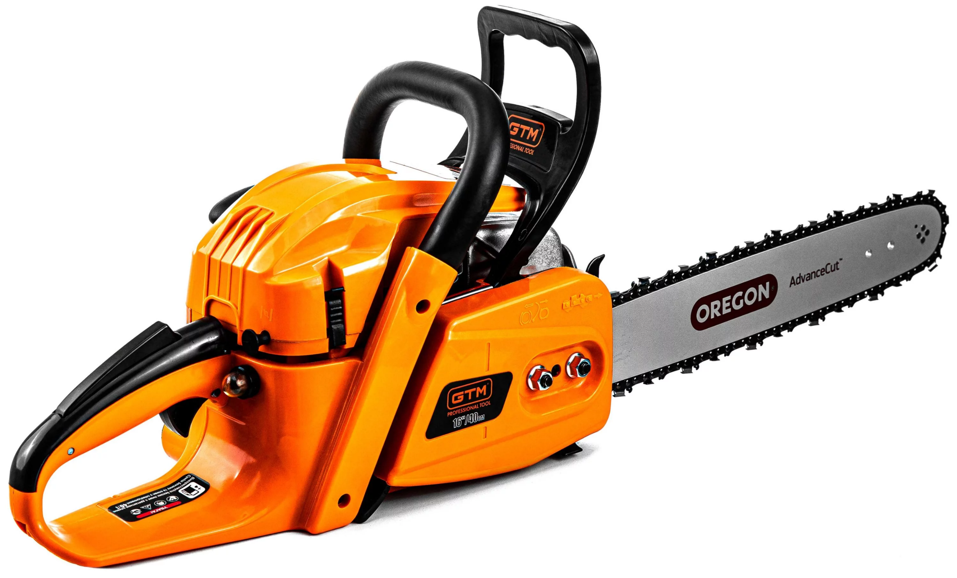 Бензопила |  | Бензопила Призначення Для розпилювання деревини під час виконання аварійно-рятувальних, пожежно-тактичних, будівельних та господарських робіт, зокрема під час ліквідації наслідків надзвичайних ситуацій. Інструмент забезпечує можливість швидкого розчищення завалів, видалення дерев та гілок, розкриття дерев’яних конструкцій, а також виконання допоміжних робіт у польових умовах та в умовах інтенсивної експлуатації. Технічні характеристики: Тип інструмента: Бензопила (ланцюгова); Клас: не нижче середнього; Потужність двигуна: від 2,5 до 3,0 кВт; Потужність у кінських силах: від 3,5 до 4,5 к.с.; Тип живлення: бензин; Об’єм паливного бака: не менше 0,5 л; Об’єм бака для змазки ланцюга: не менше 0,25 л; Довжина шини: від 400 до 450 мм; Крок ланцюга: 0,325"; Розташування двигуна: бічне; Вага (без палива): не більше 7 кг; Тип запуску: ручний стартер; Рівень шуму: не більше 115 дБ; Умови експлуатації: температура від -10°C до +40°C; Комплектація: Бензопила — 1 шт.; Шина довжиною 40–45 см — 1 шт.; Ланцюг — 1 шт.; Захисний пластиковий чохол для шини — 1 шт.; Металевий упор із кріпленням — 1 шт.; Мірна ємність для приготування паливної суміші (не менше 0,6 л) — 1 шт.; Набір інструментів (ключі, викрутка, напилок) — 1 комплект; Вимоги до брендування: Наліпка прямокутна, яка розміщена на обладнанні Розмір: 80х40 мм - 1 шт. Матеріал: біла самоклеюча плівка на вініловій основі (тип Oracal або еквівалент з аналогічними характеристиками адгезії). Нанесення: логотип ТЧХУ та напис під ним: "За підтримки Українського Червоного Хреста" Фарбовість: 2+0; Тип друку: УФ-друк або екосольвентний друк високої якості. Наклейка має бути нанесена на кожну одиницю обладнання. | 7.1. Технічний паспорт на кінцевий товар та/або Паспорт якості товару; 7.2. Гарантійний талон на 1 рік або відповідно моторесурсу товару. |  |  | шт. | 1 |  | 0.00

8 | 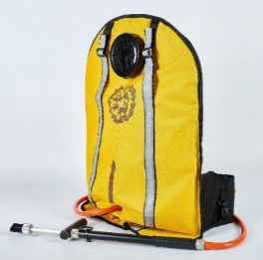 Пристрій пожежогасіння ранцевий імпульсного типу |  | Призначення Оперативне гасіння лісових пожеж, пожеж у важкодоступних місцях, локальні гасіння в екосистемах. Основні технічні характеристики: Ємність: не більше 27 літрів; Дальність розпилення (струмінь): не менше 3,5 м (розпил) / 8,5 м (струмінь); Продуктивність подачі: не менше 2,25–2,5 л/хв; Ширина захвату (на відстані 2 м): не більше 1,2 м; Кут розпилення: не менше 30°; Сила тиску на рукоятку штока гідравлічного пульта (робоча): 17,7 – 22,6 Н (1,8–2,3 кгс); Матеріал корпуса спускового пістолета: алюмінієвий сплав з анодованим (антикорозійним) покриттям внутрішньої та зовнішньої поверхні; Ущільнювач штанги: не вимагає додаткового змащування в процесі експлуатації; Конструктивні особливості: широке горло для швидкого наповнення; підставка/опора для наповнення; система рівномірного розподілу навантаження на спину; Розміри (габарити): 550 × 390 × 180 мм (максимум). Вага (порожній або готовий до роботи): не більше 2,5 кг. Ергономіка: наплічні ремені та підшиття, що рівномірно розподіляють навантаження; зручний доступ до крана/пістолета. | 8.1. Технічний паспорт на кінцевий товар / Паспорт якості товару; 8.2. Копія сертифікату відповідності технічними умовами. |  |  | шт. | 2 |  | 0.00
9 | 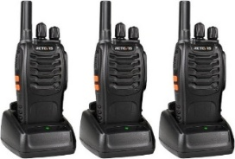 Комплект радіостанцій |  | Комплект радіостанцій (3 шт.) Двухдіапазонна портативна радіостанція. Комплект з гарнітурою. УКВ частоти радіостанції УКВ (від 136-174 МГц) і УВЧ (від 400-520 МГц) - розширений діапазон. Потужність - до 5 Ватт. Рація має мати вбудований FM радіоприймач (частоти від 65 - 108 Мгц). Характеристики рації: Тип - портативна радіостанція; Стандарт і частоти: VHF (136-174 МГц) і UHF (400-520 МГц) ; Потужність передавача: до 5 Вт; Кількість каналів до 128; Функції: VOX (активація голосом); PTT (Push to talk); сканування частот; програмування (комп'ютер / рація); захист від прослуховування. Оснащення: дисплей; протиударність; вологозахист; підключення гарнітури; регулювання гучності; блокування клавіатури. Живлення і автономність: Елемент живлення - акумулятор; Ємність акумулятора не менше 1800 мАг. Розміри: не менше 110x58x32 мм. У комплект радіостанції входить: - Рація х3 - Антена х3 - Ремінь для перенесення х3 - Кліпса х3 - Зарядний пристрій ""стакан"" х3 - Акумулятор 1500 мАг х3 - Інструкція х3 | 9.1. Технічний паспорт на кінцевий товар та/або Паспорт якості товару; 9.2. Гарантійний талон на 1 рік або відповідно ресурсу товару. |  |  | комплект | 1 |  | 0.00

10 | 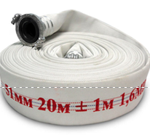 Рукав пожежний |  | Рукав пожежний Складається: з'єднувальна головка (повинні відповідати ДСТУ 9299:2025) Протипожежна техніка. Головки з’єднувальні типу STORZ. Загальні технічні вимоги та методи випробування) та рукавний чохол. Тип рукава: пожежний напірний Клас 1; Внутрішній діаметр: 51,0 ± 1,0 мм; Довжина скатки: 20 ± 1 м; Робочий тиск: 1,6–2,2 МПа; Розривне тиск: 6,0 МПа; Матеріал: ткано-в’язані каркаси із синтетичних ниток мають відповідати ДСТУ 9069:2021 з непроникним (гідроізоляційним) гумовим чи пластмасовим внутрішнім покриттям. Рукав пожежний повинен відповідати: ДСТУ 9069:2021 "Рукави пожежні плоскоскоскладані для пожежно-рятувальних автомобілів", та інших нормативних актів, що регулюють питання пожежної безпеки. Особливості: пожежні напірні рукава повинні бути надійними (мати високу міцність, бути стійкими до стирання, дії сонячних променів, гнильних процесів, агресивних середовищ, низьких і високих температур) і зручними в роботі – легкими, еластичними, мати малі габарити скаток, також мати малий гідравлічний опір. | 10.1. Копія сертифікату про експертизу зразка, завірена належним чином, на відповідність: на з'єднувальну головку відповідно ДСТУ 9299:2025 Протипожежна техніка. Головки з’єднувальні типу STORZ; на рукав пожежний відповідно до ДСТУ 9069:2021 "Рукави пожежні плоскоскоскладані для пожежно-рятувальних автомобілів". 10.2. Паспорт якості товару з зазначенням відповідного ДСТУ. |  |  | шт. | 2 |  | 0.00
11 | 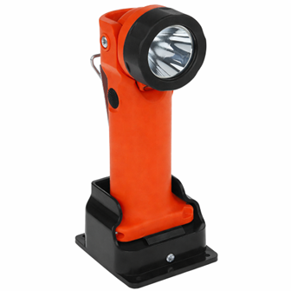 Ліхтар пожежний |  | Пожежний акумуляторний вибухобезпечний ліхтар Призначення Для використання пожежниками та рятувальними службами під час аварійно-рятувальних робіт, у тому числі в умовах підвищеної небезпеки (задимлення, підвищена температура, наявність вибухонебезпечних середовищ), та забезпечує надійне освітлення робочої зони. Основні технічні характеристики Тип — ручний пожежний акумуляторний ліхтар Конструкція — переносна, з ручкою для утримання Світловий потік — не менше 150–200 люменів Світлова сила — не менше 30 000 кандел Режими роботи — не менше 2 (робочий / сигнальний або еквівалент) Час безперервної роботи: Робочий режим — не менше 4 годин Сигнальний режим — не менше 6 годин Живлення Тип акумулятора — літій-іонний (Li-ion) або еквівалент Кількість циклів заряджання — не менше 500 Наявність індикатора заряду — бажано Конструктивні характеристики Корпус — ударостійкий термопластик або еквівалент Батарейний відсік — герметичний Ручка — термостійка, ергономічна Клас захисту — не нижче IP67 Стійкість до механічних впливів (падіння, удари) — обов’язково Безпека: Наявність сертифікації для роботи у вибухонебезпечних середовищах — ATEX або еквівалент Управління: Тип управління — кнопка або перемикач, зручний для використання в рукавицях Розташування — на корпусі або під ручкою Умови експлуатації ; Інструкція з експлуатації Комплектація: Ліхтар — 1 шт. Зарядний пристрій — 1 шт. Акумулятор (вбудований або змінний) — 1 шт. Додаткові вимоги: Ліхтар має бути придатний для використання у засобах індивідуального захисту (рукавиці, спорядження) Вимоги до брендування: Наліпка прямокутна, яка розміщена на обладнанні Розмір: 80х40 мм — 5 шт. Матеріал: біла самоклеюча плівка на вініловій основі (тип Oracal або еквівалент з аналогічними характеристиками адгезії). Нанесення: логотип ТЧХУ та напис під ним: "За підтримки Українського Червоного Хреста" Фарбовість: 2+0; Тип друку: УФ-друк або екосольвентний друк високої якості. Наклейка має бути нанесена на кожну одиницю об | 11.1. Технічний паспорт на кінцевий товар та/або Паспорт якості товару; 11.2. Гарантійний талон на 1 рік або відповідно ресурсу товару. |  |  | шт. | 5 |  | 0.00

12 | 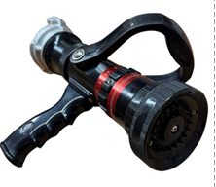 Ствол пожежний |  | Ствол пожежний Ручний розпилювач (з перекривним пристроєм) має відповідати ДСТУ EN 15182-1:2017 Стволи ручні пожежні (EN 15182-1:2007 + А1:2009, IDT). Ствол повинен бути призначений для: формування суцільного струменя води, формування розпорошеного струменя води або водного розчину піноутворювача, створення захисної водяної завіси, перекриття подачі вогнегасної речовини. Технічні характеристики: Тип — ствол пожежний ручний розпилювач. Умовний прохід (DN) — 50 мм. Робочий тиск — 0,4–0,6 МПа. Максимальний тиск — не менше 0,8 МПа. Витрата води при тиску 0,4 МПа (суцільний струмінь) — не менше значення, визначеного виробником. Витрата води при тиску 0,4 МПа (розпорошений струмінь) — не менше значення, визначеного виробником. Дальність суцільного струменя — не менше 30 м. Дальність розпорошеного струменя (кут факела 30–40°) — від 7 м до 15 м. Кут розпилення — від 0° до 120°. Регулювання струменя — безступінчасте. Перекривний пристрій — обов’язкова наявність. Матеріал корпусу — алюмінієвий сплав або еквівалентний корозійностійкий матеріал. Маса — не більше 1,9 кг. Сумісність — пожежні рукави DN50 зі стандартними з’єднувальними головками. | 12.1. Копія сертифікату про експертизу зразка, завірена належним чином, на відповідність до ДСТУ EN 15182-1:2017 Стволи ручні пожежні. Частина 1. Загальні вимоги (EN 15182-1:2007 + А1:2009, IDT). 12.2. Паспорт якості товару з зазначенням відповідного ДСТУ.1. На кожен товар, що входить до складу комплекту повинно бути: - Інструкція з експлуатації та гарантійний талон (при доставці); - Гарантійний лист що відповідності технічним вимогам набору. |  |  | шт. | 1 |  | 0.00

13 | 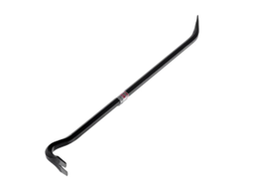 Лом пожежний |  | Лом універсальний з антивібраційною системою Призначення: Для виконання аварійно-рятувальних, демонтажних та будівельних робіт, зокрема розкриття конструкцій, підважування, відокремлення елементів, демонтажу перешкод, вилучення цвяхів та інших кріплень під час ліквідації наслідків надзвичайних ситуацій. Основні технічні характеристики: Тип інструмента — лом універсальний (монтування, pry bar) Конструкція — цільнометалева або еквівалентної міцності Довжина — не менше 700 мм та не більше 800 мм Матеріал робочої частини — загартована інструментальна або легована сталь Твердість робочих частин — достатня для виконання демонтажних робіт (не менше 40 HRC) Функціональні елементи: Наявність вигнутого кінця для підважування — обов’язково Наявність плаского/клиновидного кінця — обов’язково Наявність елементу для видалення цвяхів — обов’язково Ергономіка та безпека: Рукоятка — ергономічна, з антиковзким покриттям Наявність системи зниження вібрації (антивібраційна технологія або еквівалент) — обов’язково Захист від вислизання з руки — обов’язково Маса та габарити: Вага — не більше 3 кг Компактні розміри для транспортування та роботи в обмежених умовах Міцність та надійність Стійкість до ударних навантажень — обов’язково Стійкість до деформації при інтенсивному використанні — обов’язково Антикорозійне покриття — обов’язково Умови експлуатації Температурний діапазон — від −30°C до +50°C Додаткові вимоги: Інструмент повинен забезпечувати можливість роботи в рукавицях | 13.1. Технічний паспорт на кінцевий товар та/або Паспорт якості товару. |  |  | шт. | 1 |  | 0.00

14 | 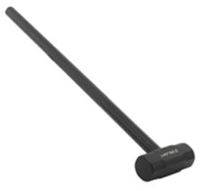 Кувалда важка (пожежна / аварійно-рятувальна) |  | Кувалда важка Призначення Для виконання аварійно-рятувальних, пожежно-тактичних, демонтажних та інших робіт, пов’язаних із руйнуванням конструкцій, вибиванням перешкод, розкриттям приміщень та ліквідацією наслідків надзвичайних ситуацій. Основні технічні характеристики: Тип інструмента — кувалда важка Маса бойка — 4500 г ±10% Матеріал бойка — вуглецева конструкційна сталь (типу CS45 або еквівалент) Твердість робочих поверхонь — 50–58 HRC Конструкція бойка — кована або штампована з подальшою термічною обробкою Конструктивні характеристики: Рукоятка — виготовлена з фібергласу (склопластику) або еквівалентного матеріалу з антивібраційними властивостями Покриття рукоятки — гумове або полімерне антиковзке покриття або еквівалент Покриття бойка — антикорозійне (лакове, порошкове або еквівалентне) Міцність та надійність: Стійкість до ударних навантажень — обов’язково Стійкість до деформації та сколювання — обов’язково Конструкція рукоятки повинна забезпечувати зниження вібраційного навантаження та підвищену ергономіку при тривалій роботі Умови експлуатації: Робочий температурний діапазон — від −30°C до +50°C Додаткові вимоги: Інструмент має бути придатний для використання в умовах підвищеної вологості та пилу | 14.1. Технічний паспорт на кінцевий товар та/або Паспорт якості товару. |  |  | шт. | 1 |  | 0.00

Всього вартість 1 набору, грн* |  |  |  |  |  |  |  |  | 0.00
Всього вартість 20 наборів, грн* |  |  |  |  |  |  |  |  | 0.00
* Товариство Червоного Хреста України є громадською неприбутковою організацією і просить надати максимальні знижки на товар, вказаний у ціновій пропозиції.
** Закупівля відбувається одним лотом.
Пропозицію надати у форматі .pdf та у форматі Exel
Примітка: вартість одиниці продукції та загальну вартість пропозиції потрібно заповнювати у гривнях, зазначаючи цифрове значення, яке має не більше двох знаків після коми.
Увага! |  | Додаткові вимоги: 1. Вартість доставки, розвантаження та завантаження товару, пакування, маркування та брендування мають бути включеними у вартість. 2. Постачальник повинен вказати торгові марки продукції, надати фото запропанованих товарів та сертифікати якості на них. 3. Кожна партія товару повинна супроводжуватись документами, визначеними у вимогах до якості. Під час поставки також мають бути надані: інструкції з експлуатації та гарантійні талони для кожної позиції товару. 4. Переможець тендеру зобов'язаний поставити продукцію у відповідності до поданої ним тендерної пропозиції без внесення додаткових змін. У разі виникнення будь-яких змін щодо складу набору (зміни ТМ та інше), обов'язково повідомити про це ініціатора закупівлі. 5. У разі виявлення неякісного товару або такого, що не відповідає умовам договору, учасник-переможець зобов’язаний замінити неякісний товар протягом 5 робочих днів з моменту виявлення неякісного товару на якісний без будь-якої додаткової оплати з боку замовника. Вимоги до умов поставки, транспортування, пакування та брендування наборів: 1. Товар має бути упакований таким чином, щоб забезпечити повне збереження його цілісності, комплектності та функціональних властивостей під час транспортування, перевантаження та розвантажування до місця поставки. 2. Кожна одиниця обладнання, що входить до складу набору, упаковується індивідуально у заводську або транспортну тару виробника, яка відповідає характеру, габаритам і вазі товару та забезпечує надійний захист від механічних пошкоджень, впливу вологи, пилу та інших негативних зовнішніх факторів. 3. Сформований набір постачається на окремій палеті, на якій розміщуються всі індивідуально упаковані складові набору (зокрема: пожежна мотопомпа, електростанція, освітлювальна установка, бензоріз, бензопила тощо). Палета має бути застрейчована або іншим чином зафіксована, що унеможливлює зміщення або втрату складових під час транспортування. 4. Кожна палета повинна містити супровідний пакувальний л

Умови оплати (прописати): _________________ (% передплати / післяплати)
Термін доставки товару з моменту укладення договору (прописати): ______________ (календарних днів)
Ми погоджуємось, що всі витрати, пов’язані з доставкою товару, завантажувально-розвантажувальними роботами здійснюються за рахунок Постачальника відповідно до розподілу, вказаного у Додатку №4.
Ми погоджуємося та ознайомлені з умовами типового Договору ТЧХУ (Додаток №5 до Запиту).
Ми погоджуємося з умовами, що Замовник має право розділити дану закупівлю між декількома постачальниками за умови наявності більш вигідних умов на різні позиції.
Ми погоджуємося з умовами, що Ви можете відхилити нашу чи всі надані пропозиції, та розуміємо, що Ви не обмежені у прийнятті будь-якої іншої пропозиції з більш вигідними для Вас умовами.
Ми погоджуємось зафіксувати цінову пропозицію протягом 90 календарних днів з моменту подачі.
Подаючи свою пропозицію ми підтверджуємо повну комплектацію та відповідність умовам зазначеним в Запиті.
Учасники повинні надсилати цінові пропозиції з підписом і печаткою (за наявності).

Керівник організації/ФОП:____________________________ ( ____________________)
МП підпис ПІБ

